3. Slutspelsträd
 |  |  |  |  |  |  |  | Slutspelsträd
Sextondelsfinal |  |  |  |  |  |  |  |  |  |  |  |  |  |  |  |  |  |  |  |  | Sextondelsfinal
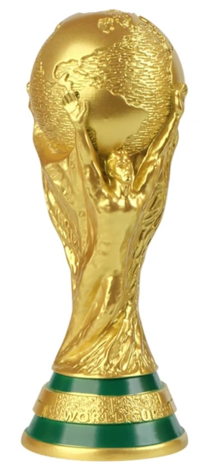
M74 | Tyskland |  |  |  |  |  |  |  |  |  |  |  |  |  |  |  |  |  |  |  |  | Brasilien | M76
 |  | Åttondelsfinal |  |  |  |  |  |  |  |  |  |  |  |  |  |  |  | Åttondelsfinal
 | Paraguay |  |  |  |  |  |  |  |  |  |  |  |  |  |  |  |  |  |  |  |  | Japan
 |  | M89 | Tyskland |  |  |  |  |  |  |  |  |  |  |  |  |  |  |  | Brasilien | M91

 |  |  | Frankrike |  |  |  |  |  |  |  |  |  |  |  |  |  |  |  | Norge
M77 | Frankrike |  |  |  |  |  |  |  |  |  |  |  |  |  |  |  |  |  |  |  |  | Ecuador | M78
 |  |  |  | Kvartsfinal |  |  |  |  |  |  |  |  |  |  | Kvartsfinal
 | Sverige |  |  |  |  |  |  |  |  |  |  |  |  |  |  |  |  |  |  |  |  | Norge
 |  |  |  | M97 | Frankrike |  |  |  |  |  |  |  |  |  |  | Brasilien | M99

 |  |  |  |  | Nederländerna |  |  |  |  |  |  |  |  |  |  | England
M73 | Sydkorea |  |  |  |  |  |  |  |  | Vinnare |  |  |  |  |  |  |  |  |  |  |  | Mexiko | M79
 |  |  |  |  |  |  |  |  |  | Frankrike
 | Kanada |  |  |  |  |  |  |  |  |  |  |  |  |  |  |  |  |  |  |  |  | Skottland
 |  | M90 | Kanada |  |  |  |  |  | Frankrike |  | Brasilien |  |  |  |  |  |  |  | Mexiko | M92
 |  |  |  |  |  |  |  |  |  | M104
 |  |  | Nederländerna |  |  |  |  |  | Final |  |  |  |  |  |  |  |  |  | England
M75 | Nederländerna |  |  |  |  |  |  |  |  |  |  |  |  |  |  |  |  |  |  |  |  | England | M80

 | Marocko |  |  |  |  | Semifinal |  |  | KOMPLETT |  |  | Semifinal |  |  |  |  |  |  |  |  |  | Senegal

 |  |  |  |  |  | M101 | Frankrike |  |  |  |  |  | Brasilien | M102

 |  |  |  |  |  |  | Spanien |  |  |  |  |  | Argentina

M83 | Colombia |  |  |  |  |  |  |  |  |  |  |  |  |  |  |  |  |  |  |  |  | Argentina | M86

 | Kroatien |  |  |  |  |  |  |  | Bronsmatch |  |  |  |  |  |  |  |  |  |  |  |  | Uruguay
 |  | M93 | Colombia |  |  |  |  |  |  | M103 |  |  |  |  |  |  |  |  | Argentina | M95
 |  |  |  |  |  |  |  |  | Spanien |  | Argentina
 |  |  | Spanien |  |  |  |  |  |  |  |  |  |  |  |  |  |  |  | Turkiet
M84 | Spanien |  |  |  |  |  |  |  |  | 3e plats |  |  |  |  |  |  |  |  |  |  |  | Turkiet | M88
 |  |  |  |  |  |  |  |  |  | Argentina
 | Österrike |  |  |  |  |  |  |  |  |  |  |  |  |  |  |  |  |  |  |  |  | Egypten
 |  |  |  | M98 | Spanien |  |  |  |  |  |  |  |  |  |  | Argentina | M100

 |  |  |  |  | Belgien |  |  |  |  |  |  |  |  |  |  | Portugal
M81 | USA |  |  |  |  |  |  |  |  |  |  |  |  |  |  |  |  |  |  |  |  | Schweiz | M85

 | Elfenbenskusten |  |  |  |  |  |  |  |  |  |  |  |  |  |  |  |  |  |  |  |  | Algeriet
 |  | M94 | USA |  |  |  |  |  |  |  |  |  |  |  |  |  |  |  | Schweiz | M96

 |  |  | Belgien |  |  |  |  |  |  |  |  |  |  |  |  |  |  |  | Portugal
M82 | Belgien |  |  |  |  |  |  |  |  |  |  |  |  |  |  |  |  |  |  |  |  | Portugal | M87

 | Tjeckien |  |  |  |  |  |  |  |  |  |  |  |  |  |  |  |  |  |  |  |  | Ghana

